Agosto_2021
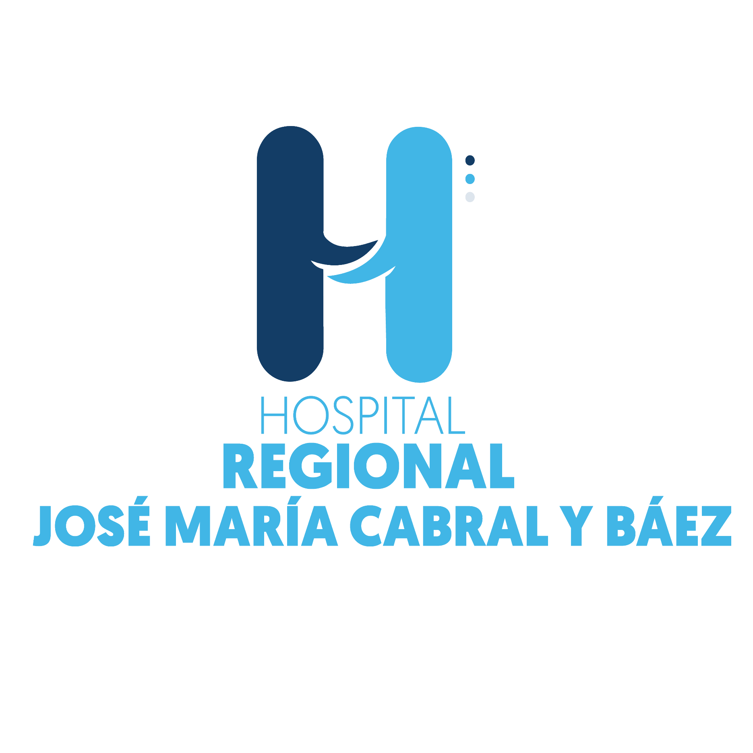

Hospital Regional Jose Maria Cabral y Baez

SERVICIOS DE IMÁGENES
May-22
Servicios Prestados | Cantidad | Mes | Año
Radiografías | 3,627 | MAYO | 2022
Sonografias Abdominal | 356 | MAYO | 2022
Tomografia | 1,364 | MAYO | 2022
Electrocardiogramas | 1,493 | MAYO | 2022
Otros Servicios de imagenes | 10 | MAYO | 2022
Sonomamografia | 31 | MAYO | 2022
Resonancia Magnética | 109 | MAYO | 2022
Sonografia Obstetrica | 1 | MAYO | 2022
Mamografías | 34 | MAYO | 2022
Endoscopía Gástrica | 46 | MAYO | 2022
Cistoscospía | 7 | MAYO | 2022
Electroencefalograma | 85 | MAYO | 2022
Densintometría | 0 | MAYO | 2022
Rectocismoidoscopia | 0 | MAYO | 2022
Espirometría | 0 | MAYO | 2022
Edoscopías Aparato Respiratoría | 0 | MAYO | 2022
Fluoroscopía | 0 | MAYO | 2022
Doppler Arterial | 24 | MAYO | 2022
Radiografia de miembro inferior | 1,807 | MAYO | 2022
Radigrafia de miembro superio | 985 | MAYO | 2022
Laparoscopía | 23 | MAYO | 2022
Prueba de Esfuerzo | 36 | MAYO | 2022
Totales | 10,038

